DV-Cal


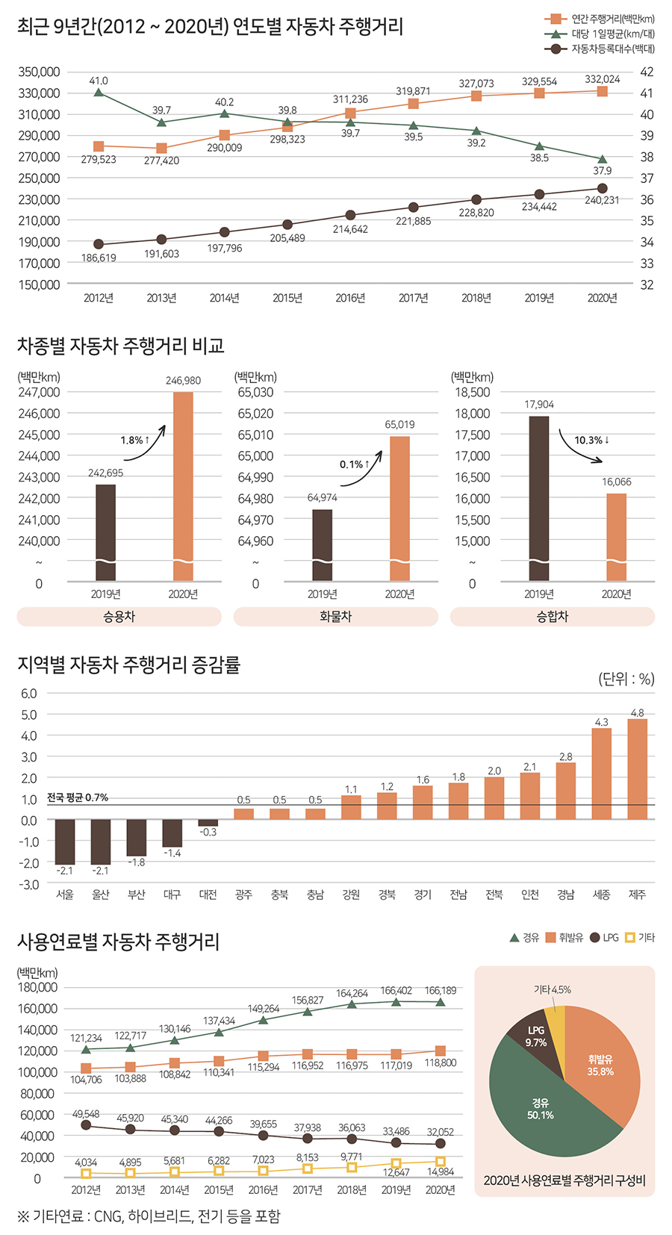
 |  |  | 2019 | 2020 | 2019 대비
 |  | 승용차 | 242695 | 246980 | 1.0176559056
 |  | 승합차 | 17904 | 16066 | 0.89734137623
 | freight | 화물차 | 64974 | 65019 | 1.0006925847

 |  | 등록대수
 | 승용차 | LDVs | 13,702,958
 |  | HDVs | 5,474,559
 | 승합차 | LDVs | 654,958
 |  | HDVs | 156,841

 | passenger | 승용차 | 19,177,517 | 1.0176559056 | 0.98851499743
 |  | 승합차 | 6,129,517 | 0.89734137623

Notes
언론보도 자료 사용

Air-CAGR
국토교통부_연도별 국내국제항공수송실적
구분 | 여객(명) | 여객킬로(Km) | 화물(톤) | 화물톤킬로(Km) | 운항(회) | 운항킬로(Km)
1989 | 17,234,880 | 32,973,999,372 | 865,713 | 4,331,431,570 | 122,857 | 240,728,926
1990 | 20,690,235 | 40,415,780,780 | 959,590 | 4,626,454,321 | 139,529 | 280,656,064
1991 | 22,523,737 | 42,968,310,434 | 986,884 | 4,548,580,506 | 150,595 | 300,479,394
1992 | 25,811,748 | 50,453,658,708 | 1,078,832 | 5,062,484,859 | 177,627 | 347,095,622
1993 | 27,201,333 | 53,138,303,731 | 1,223,888 | 6,287,703,403 | 201,182 | 371,002,537
1994 | 31,481,845 | 60,636,514,958 | 1,418,923 | 7,107,986,755 | 214,424 | 416,475,276
1995 | 35,611,282 | 69,018,847,961 | 1,613,469 | 8,218,439,669 | 234,027 | 468,101,617
1996 | 39,559,043 | 78,775,501,273 | 1,782,337 | 9,176,947,009 | 254,565 | 528,539,658
1997 | 42,176,926 | 83,426,879,836 | 2,018,393 | 10,700,851,468 | 277,048 | 591,150,615
1998 | 33,608,780 | 62,612,530,888 | 1,834,298 | 9,400,102,457 | 248,188 | 489,105,234
1999 | 37,894,642 | 72,436,042,000 | 2,112,703 | 10,898,300,517 | 246,910 | 498,569,299
2000 | 41,967,169 | 83,955,503,185 | 2,383,581 | 12,429,945,390 | 273,691 | 561,891,020
2001 | 42,161,838 | 84,544,146,258 | 2,294,864 | 11,326,745,204 | 283,914 | 567,756,515
2002 | 43,965,144 | 92,174,967,638 | 2,509,507 | 12,606,344,764 | 303,032 | 641,000,008
2003 | 42,838,812 | 82,231,019,775 | 2,631,359 | 11,695,819,583 | 310,124 | 615,049,182
2004 | 45,823,588 | 96,583,257,785 | 2,978,118 | 13,809,815,644 | 313,708 | 688,719,258
2005 | 46,841,441 | 101,664,000,000 | 2,989,203 | 13,597,859,781 | 314,128 | 697,677,439
2006 | 49,888,580 | 110,791,000,000 | 3,208,783 | 14,730,313,293 | 340,637 | 765,599,846
2007 | 53,715,079 | 121,308,000,000 | 3,454,508 | 15,880,213,082 | 386,314 | 860,482,950
2008 | 52,331,770 | 121,563,000,000 | 3,251,606 | 14,948,577,845 | 389,484 | 868,323,394
2009 | 51,574,629 | 116,308,000,000 | 3,141,146 | 14,085,183,952 | 379,865 | 790,370,533
2010 | 60,277,303 | 135,771,000,000 | 3,588,741 | 16,376,088,401 | 403,296 | 894,995,910
2011 | 63,629,352 | 148,394,000,000 | 3,519,237 | 16,021,369,980 | 432,080 | 984,715,383
2012 | 69,304,162 | 162,735,000,000 | 3,474,057 | 15,678,617,167 | 469,335 | 1,055,832,994
2013 | 73,340,261 | 172,963,000,000 | 3,498,939 | 15,657,045,872 | 500,738 | 1,116,671,455
2014 | 81,426,297 | 183,113,000,000 | 3,693,861 | 16,472,894,383 | 536,586 | 1,151,922,788
2015 | 89,414,538 | 198,443,000,000 | 3,806,553 | 16,780,475,856 | 570,591 | 1,197,486,056
2016 | 103,913,732 | 224,081,000,000 | 4,073,795 | 17,477,169,423 | 629,853 | 1,291,889,819
2017 | 109,361,974 | 243,641,000,000 | 4,321,641 | 18,875,336,169 | 653,654 | 1,365,679,888
2018 | 117,525,898 | 263,629,000,000 | 4,441,975 | 19,447,758,637 | 691,521 | 1,455,708,646
2019 | 123,366,608 | 281,755,000,000 | 4,274,717 | 18,306,326,147 | 723,592 | 1,543,833,004
2020 | 39,403,960 | 62,314,352,681 | 3,252,778 | 15,811,549,626 | 339,594 | 770,665,128
국적사 + 외항사 수치

항공통계 항공사별 여객, 공급, 운항, 화물 데이터 정리 |  |  |  |  | 2020 제외 전년대비 변화율
국적사 | 공급(석) | 운항(편) | 여객(명) | 화물(톤) | 여객(명) | 화물(톤)
2009 | 58,017,647 | 292,381 | 40,387,789 | 2,378,141
2010 | 61,312,548 | 307,880 | 47,237,514 | 2,666,460 | 1.1695989102 | 1.1212371344
2011 | 65,976,928 | 328,216 | 49,538,896 | 2,623,974 | 1.0487193716 | 0.98406651515
2012 | 70,457,208 | 355,775 | 53,874,897 | 2,556,561 | 1.0875272029 | 0.97430881556
2013 | 73,317,719 | 375,144 | 56,145,585 | 2,569,156 | 1.0421474216 | 1.00492654
2014 | 77,209,328 | 391,048 | 60,788,552 | 2,658,483 | 1.0826951398 | 1.0347690059
2015 | 84,329,502 | 420,486 | 68,106,765 | 2,733,091 | 1.1203880132 | 1.0280641253
2016 | 94,085,064 | 464,495 | 78,956,163 | 2,886,178 | 1.1592998581 | 1.056012405
2017 | 101,616,268 | 497,211 | 85,904,545 | 3,031,848 | 1.0880030353 | 1.0504715925
2018 | 107,630,602 | 524,690 | 91,273,049 | 3,069,951 | 1.0624938296 | 1.0125675825
2019 | 111,528,123 | 542,111 | 94,245,011 | 2,885,294 | 1.0325612219 | 0.93985018002
2020 | 48,876,694 | 275,368 | 34,952,212 | 2,346,383

Notes
 |  |  |  |  |  |  | 2018-2048 CAGR
 |  |  |  |  |  |  | 여객(명) | 화물(톤)

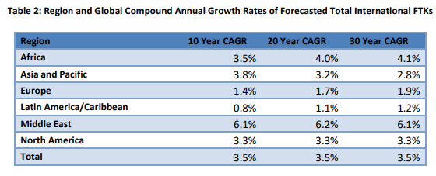
 |  |  |  |  |  |  | 1.042 | 1.028

Ships-freight CAGR
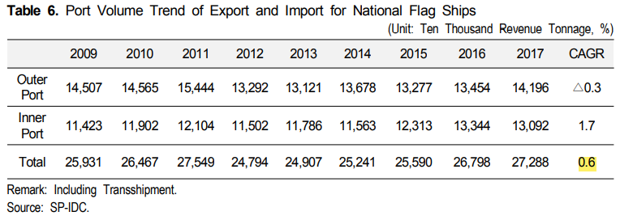
항만 화물처리 실적 총계
 |  | 총계 |  |  |  |  | 외항 |  |  |  |  |  |  |  |  | 내항
 |  |  |  |  |  |  | 합계 |  |  | 외국선 |  |  | 국적선 |  |  | 합계 |  |  | 내항선
조회년도 | 조회월 | 계 | 출항 | 입항 | 연안화물선 | 연안여객선 | 계 | 출항 | 입항 | 계 | 입항 | 출항 | 계 | 출항 | 입항 | 계 | 연안화물선 | 연안여객선 | 계 | 연안화물선 | 연안여객선
합계 |  | 4,080,872,228 | 1,202,471,060 | 2,288,324,061 | 567,174,054 | 22,903,053 | 3,490,795,121 | 1,202,471,060 | 2,288,324,061 | 3,119,141,853 | 2,070,251,346 | 1,048,890,507 | 371,653,268 | 153,580,553 | 218,072,715 | 590,077,107 | 567,174,054 | 22,903,053 | 590,077,107 | 567,174,054 | 22,903,053
2019소계 |  | 1,655,997,518 | 501,303,813 | 927,845,761 | 214,816,744 | 12,031,200 | 1,429,149,574 | 501,303,813 | 927,845,761 | 1,287,227,799 | 848,994,050 | 438,233,749 | 141,921,775 | 63,070,064 | 78,851,711 | 226,847,944 | 214,816,744 | 12,031,200 | 226,847,944 | 214,816,744 | 12,031,200
2019 | 1 월 | 141,879,802 | 40,206,142 | 81,746,229 | 18,920,074 | 1,007,357 | 121,952,371 | 40,206,142 | 81,746,229 | 110,775,808 | 75,603,191 | 35,172,617 | 11,176,563 | 5,033,525 | 6,143,038 | 19,927,431 | 18,920,074 | 1,007,357 | 19,927,431 | 18,920,074 | 1,007,357
 | 2 월 | 122,901,029 | 39,342,779 | 67,179,791 | 15,309,700 | 1,068,759 | 106,522,570 | 39,342,779 | 67,179,791 | 96,535,010 | 61,932,308 | 34,602,702 | 9,987,560 | 4,740,077 | 5,247,483 | 16,378,459 | 15,309,700 | 1,068,759 | 16,378,459 | 15,309,700 | 1,068,759
 | 3 월 | 137,462,173 | 43,941,974 | 75,823,870 | 16,519,256 | 1,177,073 | 119,765,844 | 43,941,974 | 75,823,870 | 107,257,057 | 69,359,797 | 37,897,260 | 12,508,787 | 6,044,714 | 6,464,073 | 17,696,329 | 16,519,256 | 1,177,073 | 17,696,329 | 16,519,256 | 1,177,073
 | 4 월 | 134,906,134 | 40,584,940 | 76,407,179 | 16,771,920 | 1,142,095 | 116,992,119 | 40,584,940 | 76,407,179 | 105,463,822 | 69,703,937 | 35,759,885 | 11,528,297 | 4,825,055 | 6,703,242 | 17,914,015 | 16,771,920 | 1,142,095 | 17,914,015 | 16,771,920 | 1,142,095
 | 5 월 | 135,909,559 | 42,314,187 | 74,341,806 | 18,325,816 | 927,750 | 116,655,993 | 42,314,187 | 74,341,806 | 105,413,524 | 67,983,285 | 37,430,239 | 11,242,469 | 4,883,948 | 6,358,521 | 19,253,566 | 18,325,816 | 927,750 | 19,253,566 | 18,325,816 | 927,750
 | 6 월 | 140,568,904 | 45,054,426 | 76,594,470 | 18,081,540 | 838,468 | 121,648,896 | 45,054,426 | 76,594,470 | 110,416,441 | 70,773,809 | 39,642,632 | 11,232,455 | 5,411,794 | 5,820,661 | 18,920,008 | 18,081,540 | 838,468 | 18,920,008 | 18,081,540 | 838,468
 | 7 월 | 141,716,896 | 44,021,099 | 79,641,797 | 17,242,094 | 811,906 | 123,662,896 | 44,021,099 | 79,641,797 | 111,724,995 | 72,974,163 | 38,750,832 | 11,937,901 | 5,270,267 | 6,667,634 | 18,054,000 | 17,242,094 | 811,906 | 18,054,000 | 17,242,094 | 811,906
 | 8 월 | 144,636,617 | 42,000,091 | 83,597,003 | 17,829,324 | 1,210,199 | 125,597,094 | 42,000,091 | 83,597,003 | 112,804,299 | 76,377,281 | 36,427,018 | 12,792,795 | 5,573,073 | 7,219,722 | 19,039,523 | 17,829,324 | 1,210,199 | 19,039,523 | 17,829,324 | 1,210,199
 | 9 월 | 128,724,363 | 38,320,959 | 74,183,485 | 15,388,082 | 831,837 | 112,504,444 | 38,320,959 | 74,183,485 | 100,937,710 | 67,125,532 | 33,812,178 | 11,566,734 | 4,508,781 | 7,057,953 | 16,219,919 | 15,388,082 | 831,837 | 16,219,919 | 15,388,082 | 831,837
 | 10 월 | 142,059,677 | 42,250,195 | 78,656,951 | 20,125,314 | 1,027,217 | 120,907,146 | 42,250,195 | 78,656,951 | 108,798,595 | 71,690,379 | 37,108,216 | 12,108,551 | 5,141,979 | 6,966,572 | 21,152,531 | 20,125,314 | 1,027,217 | 21,152,531 | 20,125,314 | 1,027,217
 | 11 월 | 135,528,746 | 39,333,375 | 75,010,749 | 20,213,098 | 971,524 | 114,344,124 | 39,333,375 | 75,010,749 | 101,576,994 | 67,475,115 | 34,101,879 | 12,767,130 | 5,231,496 | 7,535,634 | 21,184,622 | 20,213,098 | 971,524 | 21,184,622 | 20,213,098 | 971,524
 | 12 월 | 149,703,618 | 43,933,646 | 84,662,431 | 20,090,526 | 1,017,015 | 128,596,077 | 43,933,646 | 84,662,431 | 115,523,544 | 77,995,253 | 37,528,291 | 13,072,533 | 6,405,355 | 6,667,178 | 21,107,541 | 20,090,526 | 1,017,015 | 21,107,541 | 20,090,526 | 1,017,015
2020소계 |  | 1,510,125,439 | 431,786,143 | 844,441,495 | 223,025,948 | 10,871,853 | 1,276,227,638 | 431,786,143 | 844,441,495 | 1,137,843,309 | 759,067,449 | 378,775,860 | 138,384,329 | 53,010,283 | 85,374,046 | 233,897,801 | 223,025,948 | 10,871,853 | 233,897,801 | 223,025,948 | 10,871,853
2020 | 1 월 | 131,982,794 | 35,998,113 | 76,334,956 | 18,712,742 | 936,983 | 112,333,069 | 35,998,113 | 76,334,956 | 101,067,323 | 69,641,720 | 31,425,603 | 11,265,746 | 4,572,510 | 6,693,236 | 19,649,725 | 18,712,742 | 936,983 | 19,649,725 | 18,712,742 | 936,983
 | 2 월 | 121,910,527 | 36,779,988 | 65,574,161 | 18,759,508 | 796,870 | 102,354,149 | 36,779,988 | 65,574,161 | 92,087,289 | 59,114,975 | 32,972,314 | 10,266,860 | 3,807,674 | 6,459,186 | 19,556,378 | 18,759,508 | 796,870 | 19,556,378 | 18,759,508 | 796,870
 | 3 월 | 135,028,284 | 39,110,498 | 75,567,972 | 19,456,076 | 893,738 | 114,678,470 | 39,110,498 | 75,567,972 | 103,304,094 | 68,429,458 | 34,874,636 | 11,374,376 | 4,235,862 | 7,138,514 | 20,349,814 | 19,456,076 | 893,738 | 20,349,814 | 19,456,076 | 893,738
 | 4 월 | 123,685,442 | 33,797,397 | 70,190,298 | 18,787,186 | 910,561 | 103,987,695 | 33,797,397 | 70,190,298 | 92,664,568 | 63,051,420 | 29,613,148 | 11,323,127 | 4,184,249 | 7,138,878 | 19,697,747 | 18,787,186 | 910,561 | 19,697,747 | 18,787,186 | 910,561
 | 5 월 | 122,490,208 | 32,485,853 | 69,988,868 | 19,050,512 | 964,975 | 102,474,721 | 32,485,853 | 69,988,868 | 90,798,396 | 62,835,647 | 27,962,749 | 11,676,325 | 4,523,104 | 7,153,221 | 20,015,487 | 19,050,512 | 964,975 | 20,015,487 | 19,050,512 | 964,975
 | 6 월 | 116,998,896 | 33,207,306 | 64,955,743 | 17,986,582 | 849,265 | 98,163,049 | 33,207,306 | 64,955,743 | 87,925,918 | 58,928,586 | 28,997,332 | 10,237,131 | 4,209,974 | 6,027,157 | 18,835,847 | 17,986,582 | 849,265 | 18,835,847 | 17,986,582 | 849,265
 | 7 월 | 122,376,934 | 35,578,559 | 68,226,669 | 17,678,414 | 893,292 | 103,805,228 | 35,578,559 | 68,226,669 | 92,283,923 | 61,048,238 | 31,235,685 | 11,521,305 | 4,342,874 | 7,178,431 | 18,571,706 | 17,678,414 | 893,292 | 18,571,706 | 17,678,414 | 893,292
 | 8 월 | 119,246,018 | 34,501,324 | 67,122,767 | 16,709,346 | 912,581 | 101,624,091 | 34,501,324 | 67,122,767 | 90,943,317 | 60,577,924 | 30,365,393 | 10,680,774 | 4,135,931 | 6,544,843 | 17,621,927 | 16,709,346 | 912,581 | 17,621,927 | 16,709,346 | 912,581
 | 9 월 | 124,574,772 | 37,493,792 | 69,231,908 | 16,986,568 | 862,504 | 106,725,700 | 37,493,792 | 69,231,908 | 95,818,634 | 62,741,329 | 33,077,305 | 10,907,066 | 4,416,487 | 6,490,579 | 17,849,072 | 16,986,568 | 862,504 | 17,849,072 | 16,986,568 | 862,504
 | 10 월 | 129,858,629 | 37,169,750 | 72,595,976 | 19,096,224 | 996,679 | 109,765,726 | 37,169,750 | 72,595,976 | 96,470,806 | 64,372,189 | 32,098,617 | 13,294,920 | 5,071,133 | 8,223,787 | 20,092,903 | 19,096,224 | 996,679 | 20,092,903 | 19,096,224 | 996,679
 | 11 월 | 131,895,940 | 38,503,322 | 72,558,784 | 19,910,252 | 923,582 | 111,062,106 | 38,503,322 | 72,558,784 | 98,394,261 | 64,693,273 | 33,700,988 | 12,667,845 | 4,802,334 | 7,865,511 | 20,833,834 | 19,910,252 | 923,582 | 20,833,834 | 19,910,252 | 923,582
 | 12 월 | 130,076,994 | 37,160,241 | 72,093,393 | 19,892,538 | 930,822 | 109,253,634 | 37,160,241 | 72,093,393 | 96,084,780 | 63,632,690 | 32,452,090 | 13,168,854 | 4,708,151 | 8,460,703 | 20,823,360 | 19,892,538 | 930,822 | 20,823,360 | 19,892,538 | 930,822
2021소계 |  | 914,749,271 | 269,381,104 | 516,036,805 | 129,331,362 | 0 | 785,417,909 | 269,381,104 | 516,036,805 | 694,070,745 | 462,189,847 | 231,880,898 | 91,347,164 | 37,500,206 | 53,846,958 | 129,331,362 | 129,331,362 | 0 | 129,331,362 | 129,331,362 | 0
2021 | 1 월 | 129,950,859 | 37,267,495 | 74,656,662 | 18,026,702 | 0 | 111,924,157 | 37,267,495 | 74,656,662 | 99,060,696 | 67,045,905 | 32,014,791 | 12,863,461 | 5,252,704 | 7,610,757 | 18,026,702 | 18,026,702 | 0 | 18,026,702 | 18,026,702 | 0
 | 2 월 | 119,329,884 | 34,298,389 | 69,387,301 | 15,644,194 | 0 | 103,685,690 | 34,298,389 | 69,387,301 | 92,060,501 | 62,644,295 | 29,416,206 | 11,625,189 | 4,882,183 | 6,743,006 | 15,644,194 | 15,644,194 | 0 | 15,644,194 | 15,644,194 | 0
 | 3 월 | 137,236,582 | 41,392,368 | 76,544,300 | 19,299,914 | 0 | 117,936,668 | 41,392,368 | 76,544,300 | 103,184,226 | 67,093,792 | 36,090,434 | 14,752,442 | 5,301,934 | 9,450,508 | 19,299,914 | 19,299,914 | 0 | 19,299,914 | 19,299,914 | 0
 | 4 월 | 130,919,972 | 39,344,962 | 72,321,368 | 19,253,642 | 0 | 111,666,330 | 39,344,962 | 72,321,368 | 98,865,889 | 65,390,509 | 33,475,380 | 12,800,441 | 5,869,582 | 6,930,859 | 19,253,642 | 19,253,642 | 0 | 19,253,642 | 19,253,642 | 0
 | 5 월 | 131,095,350 | 40,068,557 | 71,532,317 | 19,494,476 | 0 | 111,600,874 | 40,068,557 | 71,532,317 | 98,609,204 | 64,038,210 | 34,570,994 | 12,991,670 | 5,497,563 | 7,494,107 | 19,494,476 | 19,494,476 | 0 | 19,494,476 | 19,494,476 | 0
 | 6 월 | 129,028,649 | 37,720,168 | 72,586,655 | 18,721,826 | 0 | 110,306,823 | 37,720,168 | 72,586,655 | 97,963,787 | 65,092,001 | 32,871,786 | 12,343,036 | 4,848,382 | 7,494,654 | 18,721,826 | 18,721,826 | 0 | 18,721,826 | 18,721,826 | 0
 | 7 월 | 137,187,975 | 39,289,165 | 79,008,202 | 18,890,608 | 0 | 118,297,367 | 39,289,165 | 79,008,202 | 104,326,442 | 70,885,135 | 33,441,307 | 13,970,925 | 5,847,858 | 8,123,067 | 18,890,608 | 18,890,608 | 0 | 18,890,608 | 18,890,608 | 0

 | 2019 | 2020 | 2021
 | 955,344,497 | 874,473,085 | 914,749,271
전년대비 |  | -0.084651570153 | 0.046057662016

Notes
2021자료와 비교를 위해 각 년도의 1월-7월 자료만 사용
항만에서 2019년과 동일한 물량을 처리할 때까지 2021년의 성장세를 사용하며 이후
0.006 | 고정

